Sheet4
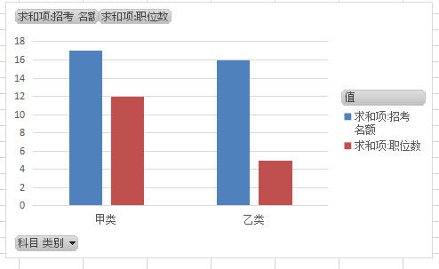
科目 类别 | 求和项:招考 名额 | 求和项:职位数
甲类 | 17 | 12
乙类 | 16 | 5
总计 | 33 | 17

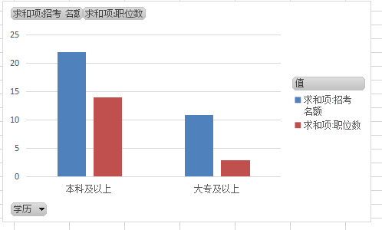
学历 | 求和项:招考 名额 | 求和项:职位数
本科及以上 | 22 | 14
大专及以上 | 11 | 3
总计 | 33 | 17

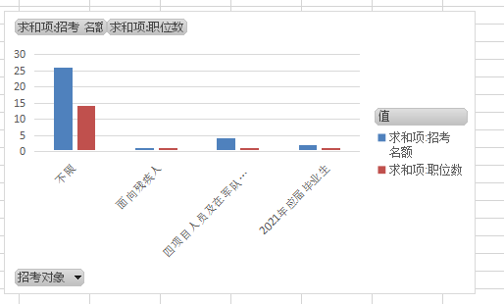
招考对象 | 求和项:招考 名额 | 求和项:职位数
不限 | 26 | 14
面向残疾人 | 1 | 1
四项目人员及在军队服役5年（含）以上的高校毕业生退役士兵 | 4 | 1
2021年应届毕业生 | 2 | 1
总计 | 33 | 17

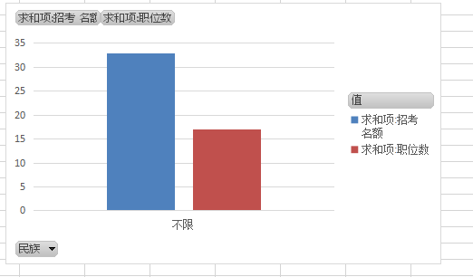
民族 | 求和项:招考 名额 | 求和项:职位数
不限 | 33 | 17
总计 | 33 | 17

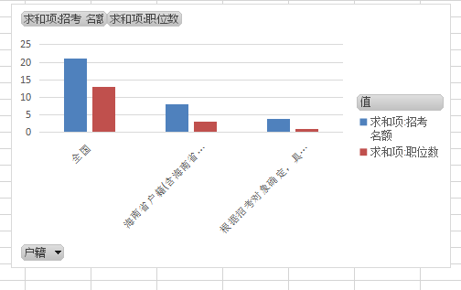
户籍 | 求和项:招考 名额 | 求和项:职位数
全国 | 21 | 13
海南省户籍(含海南省生源) | 8 | 3
根据招考对象确定，具体见备注 | 4 | 1
总计 | 33 | 17

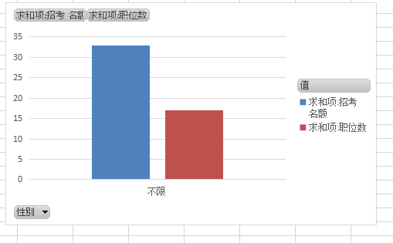
性别 | 求和项:招考 名额 | 求和项:职位数
不限 | 33 | 17
总计 | 33 | 17

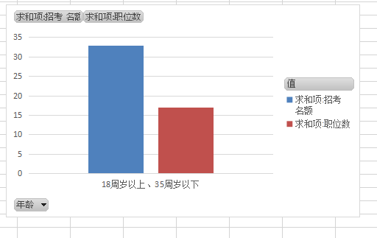
年龄 | 求和项:招考 名额 | 求和项:职位数
18周岁以上、35周岁以下 | 33 | 17
总计 | 33 | 17

